例_撮影位置図面
★既存設備写真 撮影位置図面
 |  |  |  | 申請書番号 |  | BAA211-01-XXXXXX
 |  |  |  | 設備区分 |  | 高効率空調 |  | 既存設備写真 撮影位置図面作成のポイント
 |  |  |  | 建物・フロア |  | 本店１Ｆ

図面
１
【凡例】
 |  |  | ・既存設備が複数の建物・フロアに分かれている場合は、建物・フロア毎に図面を作成すること。 |  |  |  |  | No. | 項目名 | ポイント
 |  |  | ・型番毎に、撮影位置を個別・全台数それぞれ1ヶ所以上記載すること。
 |  |  | ・凡例で補助対象設備の範囲や撮影位置等を明確にすること。 |  |  |  |  | 1 | 凡例 | ・ 図面に凡例を記載してください。 ※図面には、以下の項目を必ず図示してください。 ・補助対象(更新対象)となる既存設備 ・撮影位置 ・導入設備の設置予定場所 (既存設備の設置場所と、導入設備の設置予定場所が異なる場合のみ)
 |  |  | ・既存設備が複数ある場合は、設備毎に枝番を付すること。
撮影位置
 |  |  | ・導入設備の設置場所が既存設備と異なる場合は、導入設備の設置予定場所を記載すること。
1
以下３項目を記入してください。
・ 申請書番号
・ 設備区分
・ 建物・フロア
補助対象となる設備

補助対象外設備
導入設備の設置予定場所
補助対象外の設備が図示されている場合は、補助対象設備と混同しないように、区別してください。

 |  |  |  |  |  |  |  | 2 | 補助対象(更新対象)となる既存設備 | ・ 補助対象(更新対象)となる既存設備、及びその設置場所を図示してください。

2
２‐①
 |  |  |  |  |  |  |  | 3 | 導入設備の設置予定場所 | ・ 既存設備の設置場所と導入設備の設置予定場所が異なる場合は、「導入設備の設置予定場所」を図示してください。 ※なお、既存設備の設置場所と導入設備の設置予定場所が異なる場合の詳細については、中間報告の手引き【既存設備写真の提出】P.22＜既存設備の設置場所と、導入設備の設置予定場所が異なる場合について＞を参照してください。

補助対象外
No.2
S3

4

 |  |  |  |  |  |  |  | 4 | 撮影位置 | ・ 写真を撮影する位置や方向を図示してください。 ・ 撮影位置が識別できるよう、「S1」、「S2」等、独自の番号をつけてください。
No.1

3
 |  |  |  |  |  |  |  | 5 | Ｎｏ． | ・本表No.2で図示した「補助対象(更新対象)となる既存設備」が、「2 既存設備内訳」のどの設備であるか示すため、図面に「既存設備写真 提出一覧」の「No.」を転記してください。(図面内No.1、No.2) ・ 既存設備の設置場所と導入設備の設置予定場所が異なる場合は、図示した「導入設備の設置予定場所」の近くに、更新元である既存設備の「既存設備写真 提出一覧」の「No.」を転記してください。(図面内No.1)
S4
2

１-②
7
S2
 |  |  |  |  |  |  |  | 6 | 枝番 | ・既存設備が1台毎に識別できるよう、それぞれに独自の番号(枝番)をつけて、「2 既存設備内訳」の「枝番」、及び図面に記載してください。 ・ 「既存設備写真 撮影位置図面」が複数枚となる場合は、設備毎に全ての建物・フロアを通じた連番を付与してください。 例）既存設備No.1が計4台あり、図面が2枚にわたる場合 図面1（建物・フロア:本店1F） 図面2（建物・フロア:本店2F）

１-①
7
S1

No.1
5

既存設備内訳
２
 |  |  | ・補助事業ポータル、または設備設置写真証憑作成ツールに表示される「既存設備写真 提出一覧」 |  |  |  |  |  |  |  | Ｎｏ． | 枝番 | 台数 | Ｎｏ． | 枝番 | 台数
 |  |  | の「No．」、「製品名」、「型番」、「台数」を下表へ転記すること。
 |  |  | ・同一型番が異なる建物・フロアに設置され図面が複数枚になる場合は、各図面上の合計台数が、 |  |  |  |  |  |  |  | 1 | ①～② | 2 | 1 | ③～④ | 2
6
 |  |  | 「既存設備写真 提出一覧」に記載の台数と一致することを確認すること。

Ｎｏ． | 枝番 | 製品名 |  |  | 型番 |  | 台数 | 7 | 設備番号 | ・ 「2 既存設備内訳」の「No.」と「枝番」を組み合わせて、「設備番号」として記載してください。
1 | ①、② | OLDエアコン_１ |  |  | Old-110AB |  | 2
2 | ① | OLDエアコン_２ |  |  | Old-75EF |  | 1
「Ｎｏ．」、「製品名」、「型番」、及び「台数」は、「既存設備写真 提出一覧」から転記してください。

「2 既存設備内訳」の表と、図面に記載する設備の「Ｎｏ．」と「台数」が一致しているか確認してください。

フォーマット_撮影位置図面
【台紙】
【台紙】
提出すべき図面が複数枚ある場合は、必要に応じて台紙をコピーして使用してください。
★既存設備写真 撮影位置図面
 |  |  |  |  | 申請書番号 |  | BAA211-01-
 |  |  |  |  | 設備区分
 |  |  |  |  | 建物・フロア

図面
１
 |  |  |  | ・既存設備が複数の建物・フロアに分かれている場合は、建物・フロア毎に図面を作成すること。
 |  |  |  | ・型番毎に、撮影位置を個別・全台数それぞれ1ヶ所以上記載すること。
 |  |  |  | ・凡例で補助対象設備の範囲や撮影位置等を明確にすること。
 |  |  |  | ・既存設備が複数ある場合は、設備毎に枝番を付すること。
 |  |  |  | ・導入設備の設置場所が既存設備と異なる場合は、導入設備の設置予定場所を記載すること。

※「既存設備写真 提出一覧」の「Ｎｏ．」、「製品名」、「型番」と一致させてください。

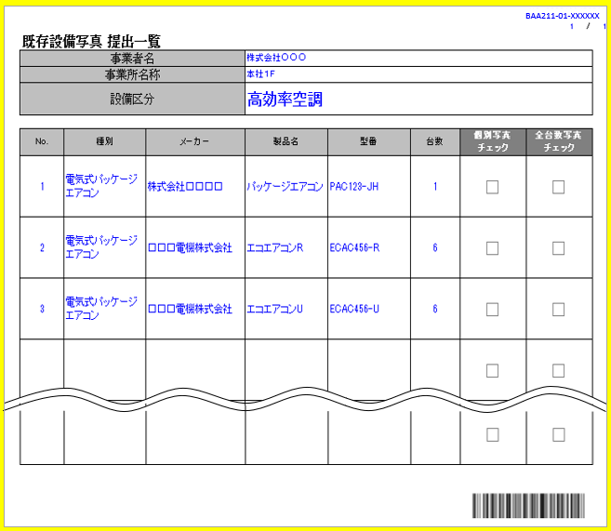

既存設備内訳
２
 |  |  | ・補助事業ポータル、または設備設置写真証憑作成ツールに表示される「既存設備写真 提出一覧」の「No．」、
 |  |  | 「製品名」、「型番」、「台数」を下表へ転記すること。
 |  |  | ・同一型番が異なる建物・フロアに設置され図面が複数枚になる場合は、各図面上の合計台数が「既存設備写真
 |  |  | 提出一覧」に記載の台数と一致することを確認すること。

No. | 枝番 | 製品名 |  |  |  | 型番 |  | 台数

